Для операторов
Плановое техобслуживание ЧПУ Brembana profile и моечной машины Adelio Lattuada для операторов

№ п. п. | Описание | Периодичность | Фото | Инструменты, приспособления
1 | Очистка рабочей зоны: Рабочую зону и близлежащие участки необходимо очищать каждый раз при накоплении избыточного количества пыли и отходов, а также по окончании рабочей смены. Очистить при помощи тряпки направляющие и винты с рециркуляций сфер, таким образом, чтобы удалить избыточную смазку, а также наличие комков пыли и/или отходов, смешанных со смазкой. Удаление избыточной смазки | Каждые 8 часов | 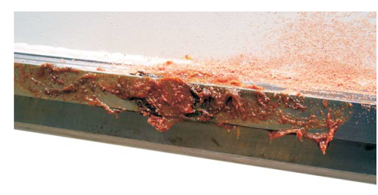 | Ветош, веник, ведро, савок
2 | Контроль закрытых направляющих и зубчатых реек: Зубчатые рейки Очистить две гладкие стороны зубчатых реек при помощи тряпки, таким образом, чтобы снять излишнюю смазку и удалить комки пыли и/или отходов, смешанных со смазкой. При помощи кисточки, смоченной обезжиривающей жидкостью, тщательно очистить все зубцы зубчатой рейки и, в большей степени, выемку между одним зубцом и следующим. Направляющие рейки: Для возможности доступа к направляющим/зубчатым рейкам необходимо снять, при наличии, защитные картеры и/или меха. Осуществлять очистку направляющих/зубчатых реек в соответствии с приведенными ранее указаниями. Вновь монтировать картеры/меха. | Каждые 8 часов | 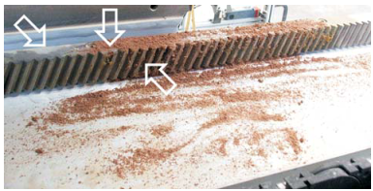 | Кисточка, обезжиривающая жидкость, ветош
3 | Очистка фотоэлементов: Очищать линзы фотоэлементов смоченной водой тряпкой. | Каждые 8 часов | 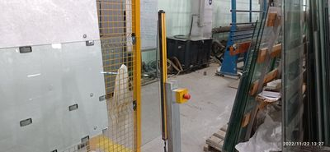 | Ветош, вода
4 | Очистка конуса резцедержателей: Перед первым использованием любого резцедержателя, а в дальнейшем каждый раз при необходимости, или, в любом случае, каждые 2 месяца, производить очистку посредством спирта или чистящего средства для механических деталей: - конуса резцедержателя 1 ; - конуса с внутренней резьбой электрошпинделя 3 (или конического гнезда вала шпинделя) для резцедержателей ISO; - конуса с внутренней резьбой шпинделя 2 для резцедержателей CMS. После очистки резцедержателя и перед его монтажом, следует обрызгать конус резцедержателя защитной и водоотталкивающей смазкой WD40 и равномерно распределить ее при использовании сухой и чистой тряпки. Данная профилактическая операция обеспечивает соответствующую разблокировку конуса резцедержате Проверить состояние изнашивания конуса. Визуально проверить состояние изнашивания хвостовика. | Каждые 8 часов | 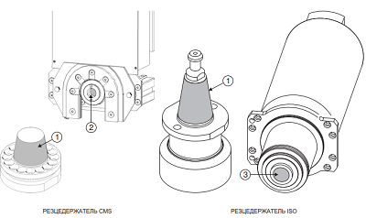 | Ветош, чистящее средство, смазкой WD40
5 |  |  | 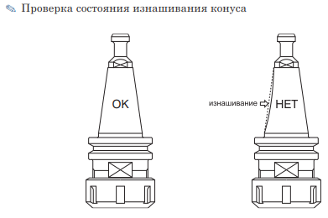
6 |  |  | 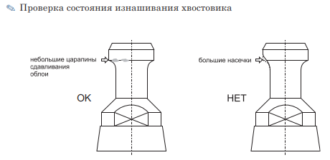
7 | Техническое обслуживание исполнительного устройства (для переднего и нижнего рабочего модуля): Осуществлять плановую ежедневную очистку при использовании только тряпок или аспираторов, всегда с установленным конусом резцедержателей. По окончании смены конус-держатель инструмента должен быть всегда вставлен и заблокирован в электрошпинделе во избежание попадания в него пыли и/или загрязнений. | Каждые 8 часов | 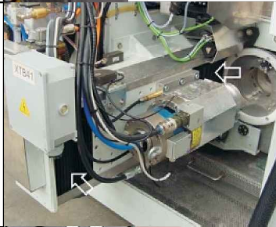
8 | Узел подготовки воздуха: Ежедневно проверять, что манометр 4 давления воздуха на входе указывает значение, равное 6 бар. Воздействовать на регулятор потока 2 в случае если это значение отличается от 6 бар. Ежедневно проверять посредством индикаторов 9 уровень масла внутри бака 8. | Ежедневно | 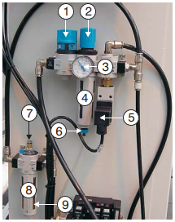
9 | Транспортирующие ролики: Ежедневно визуально осмотреть ролики на наличие износа, забоин. | Ежедневно | 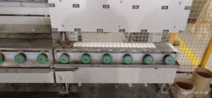
10 | Очистка узла обработки воздуха: Снять бак конденсата 4, слить из него имеющуюся жидкость и очистить изнутри при помощи тряпки. Монтировать бак конденсата. Снять замок на клапане входа сжатого воздуха и открыть его. | 1 раз в неделю
9 | Очистка хлодильного блока электрошпинделя: Проверить значение давления посредством специального манометра (при наличии). Очистить посредством использования струй сжатого воздуха не более 2-3 бар, ребристый пакет радиаторов для освобождения их от пыли и загрязнений. Проверить уровень жидкости в баке через индикатор и при необходимости долить охлаждающую жидкость (категорически запрещается доливать воду).
10 | Очистка мехов и проверка изнашивания: Для предотвращения забивания мехов, монтированных на обрабатывающем центре, CMS рекомендует ежедневную очистку при использовании сначала сжатого воздуха, а затем тряпки. Проверять состояние изнашивая кожухов: в случае наличия проколов, разрывов, повреждений и т.д., незамедлительно произвести их замену. | 1 раз в неделю |  | Ветош, сжатый воздух
11 | Очистка щетины и проверка изнашивания: Обратить особое внимание на щетину, присутствующую на обрабатывающем центре. Чрезмерный износ и/или невыполнение операций очистки щетины может привести к: - попаданию воды на части обрабатывающего центра (например магазины инструментов, меха, направляющие и т.д.), что может привести к соответствующим повреждениям; - сказаться на отделке листа. | 1 раз в неделю | 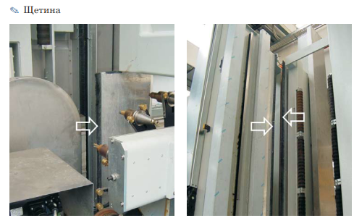
12 | Проверка и очистка присосов: Проверять состояние изнашивания присосов 1, в частности, целостность манжеты 2. При необходимости, очистить присосы чистой водой. В случае поврежденной манжеты, следует заменить присос. Убрать 4 винта 3. Снять подлежащий замене присос. Убрать прокладку с задней стороны присоса и монтировать на новый. В случае поврежденной или изношенной прокладки, монтировать новую прокладку. Монтировать новый присос. Закрепить присос специальными винтами 3. | 1 раз в неделю | 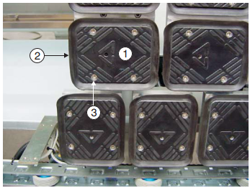 | Примечание CMS не рекомендует использование спрея или коррозионных средств.
13 | Проверка останова нулевой точки детали и штыря щупа: Проверять состояние изнашивания останова нулевой точки детали 1 и штыря шупа 3. Привести обрабатывающий центр в верхнее положение парковки посредством специальных сенсорных клавиш: - ПАРКОВКА ОСИ V В ВЕРХНЕМ ПОЛОЖЕНИИ. - ПАРКОВКА ОСИ Y В ВЕРХНЕМ ПОЛОЖЕНИИ. При остановленном обрабатывающем центре, повернуть переключатель POWER OFF / POWER ON в левую сторону. Открыть переднюю дверь кабины. Зайти в рабочую зону. Откутить крепежные винты 2. Заменить останов нулевой точки детали 1. Открутить крепежный винт 4. Заменить штырь щупа 3. Закрутить крепежные винты. Выйти из рабочей зоны. Закрыть переднюю дверь кабины. | 1 раз в неделю | 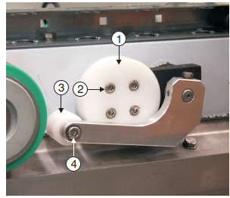
14 | Техническое обслуживание насосов: Проверка шума насосов, утечки. | 1 раз в неделю | 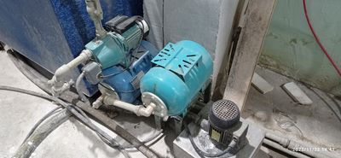
15 | Очистка патронов фильтра вакуумного насоса: Выключить насос и убедиться, что он не может быть приведён в действие. Открыть емкость 2, отвинтив винты 3. Снять прокладку 4. Извлечь картридж вытяжного фильтра 1 из соответствующей ёмкости 2. Снять пружину с днища емкости. Очистить картридж вытяжного фильтра, применяя универсальное моющее средство, затем смыть при помощи струй воды и осушить струями сжатого воздуха, не направляемыми на насос. Произвести внутреннюю очистку ёмкости картриджа вытяжного фильтра с помощью водной струи. Установить в соответствующем порядке пружину и картридж вытяжного фильтра в емкость 2. Установить прокладку 4 на картридж. Закрыть емкость, завинчивая винты 3. | 1 раз в неделю | 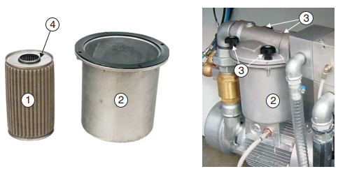
16 | Заправка холодильного блока электрошпинделя: Для доливки выключить блок. Отвинтить пробку наливного отверстия . Долить при использовании воронки для направления потока охлаждающей жидкости. Проверить через индикатор , что уровень охлаждающей жидкости в баке достиг желаемого уровня. Вновь завинтить пробку наливного отверстия . | 1 раз в неделю | 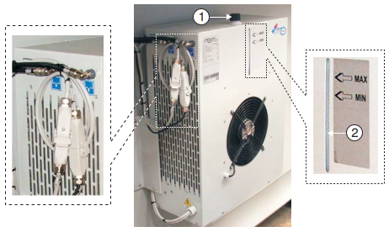
17 | Очистка и техобслуживание рециркуляционных баков для воды: Выключить обрабатывающий центр и закрыть кран впуска воды из цеха. Подготовить специальные инструменты для регенерации воды и остатков материала в рециркуляционном баке. Слить воду, присутствующую в баке-отстойнике, открывая кран 6 сливной трубы. Снять крышку 4 и очистить отсеки бака-отстойника, удаляя накопившийся материал. Отсоединить все трубы подачи воды 5, отвинтив соответствующие зажимы. Удалить материал, накопившийся в трубах подачи воды. Вновь подсоединить трубы подачи воды. Закрыть сливную пробку . Открыть воду со стороны цеха. Вновь монтировать крышку | 1 раз в неделю | 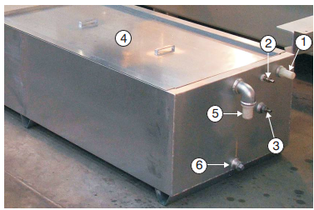
 | 1 бак-отстойник 2 точка подачи воды рециркуляции обрабатывающего центра 3 точка подачи воды в бак 4 перелив 5 датчик уровня воды 6 точка подачи чистой воды из бака 7 точка выхода чистой воды из бака 8 труба подачи чистой воды на обрабатывающий центр 9 сливной кран бака 10 точка подсоединения баков Выключить обрабатывающий центр. Предусмотреть специальные инструменты для сбора воды и остатков мате- риала, присутствующих в рециркуляционном баке. Слить воду, присутствующую в баке-отстойнике, открывая сливной трубы. Очистить отсеки бака-отстойника удаляя отложения материала. |  | 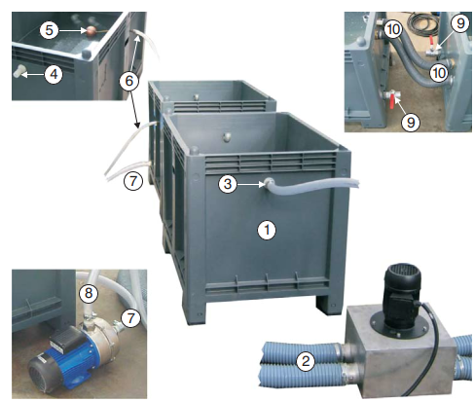
18 | Контроль уровня масла гидравлической подстанции: Проверить уровень жидкости в баке 1, используя пробку с мерной линейкой 2. Перед доливкой выключить подстанцию. Отвинтить пробку с мерной линейкой 2. Долить жидкость, используя воронку для направления потока масла. С помощью пробки с мерной линейкой 2 убедиться в том, что уровень масла в баке достиг нужного показателя. Завинтить пробку наливного отверстия 2. | 1 раз в неделю | 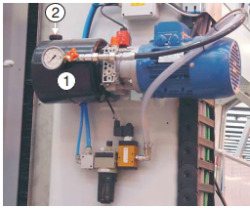

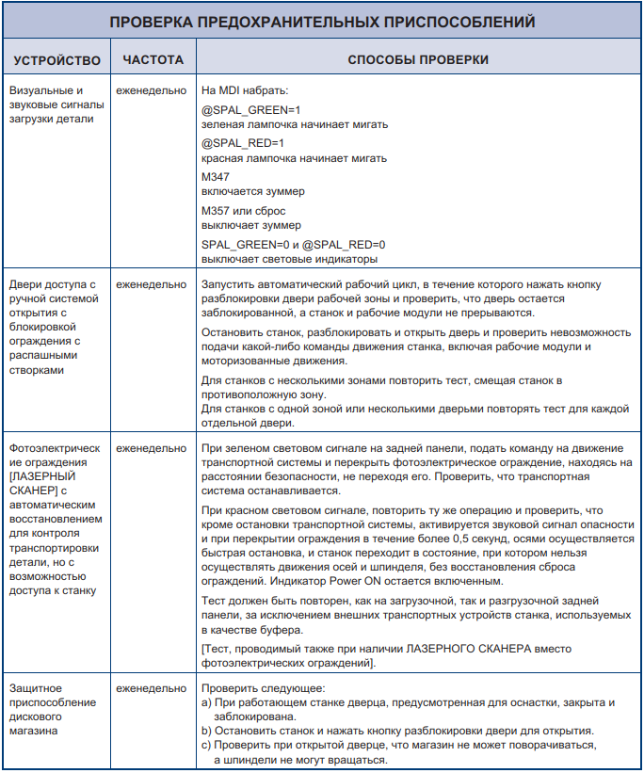
 | Вновь монтировать крышку |  | 